Tabele zbiorcze
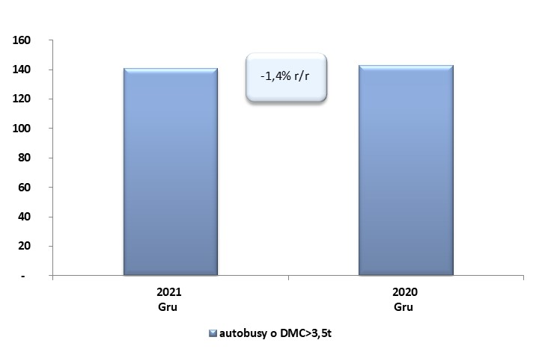
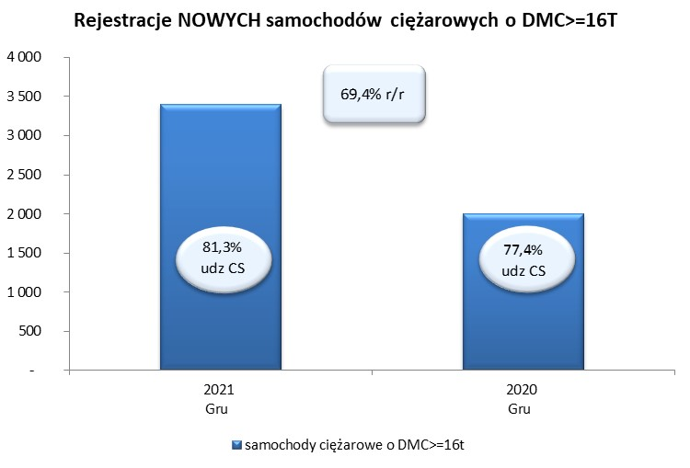
 |  |  |  |  |  | 05/01/2022
PZPM na podstawie danych CEP |  |  |  |  |  | sztuki
PIERWSZE REJESTRACJE NOWYCH POJAZDÓW UŻYTKOWYCH O DMC>3,5T
 | 2021 Gru | 2020 Gru | % zmiana r/r | 2021 Sty - Gru | 2020 Sty - Gru | % zmiana r/r
SAMOCHODY CIĘŻAROWE - RAZEM | 3,677 | 2,308 | 59.3% | 32,684 | 20,672 | 58.1%
samochody ciężarowe o DMC>3,5t* | 704 | 557 | 26.4% | 6,665 | 4,969 | 34.1%
samochody specjalne o DMC>3,5t | 212 | 200 | 6.0% | 1,129 | 1,238 | -8.8%
ciągniki samochodowe* | 2,761 | 1,551 | 78.0% | 24,890 | 14,465 | 72.1%
AUTOBUSY - RAZEM | 141 | 143 | -1.4% | 1,356 | 1,486 | -8.7%
RAZEM POJAZDY UŻYTKOWE | 3,818 | 2,451 | 55.8% | 34,040 | 22,158 | 53.6%
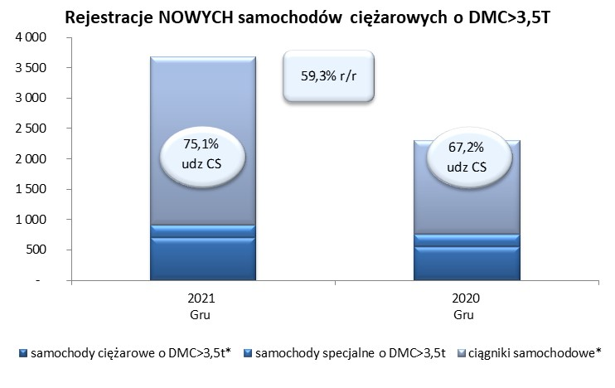
*/ Nie uwzgledniono rejestracji własnych marek krajowych producentów

